상품제안서
플레이고 A114 멀티펜꽂이 고속무선충전거치대 | 상품코드: F24574

 |  |  |  |  |  |  | 02-412-0044 | www.easy1.co.kr
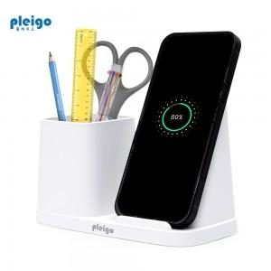

【상세/제작정보】

【인쇄/포장옵션】 | 레이저, 풀칼라 / 포장지포장

【공급단가】 | 수량 | 50~ | 100~ | 500~ | 1,000~ | 2,000~
*VAT별도 | 단가 | 8,200원 | 8,070원 | 7,880원 | 7,570원 | 7,250원

【상품 URL】 | http://www.easy1.co.kr/src/goods_detail.php?gdno=24574

